（参考２）
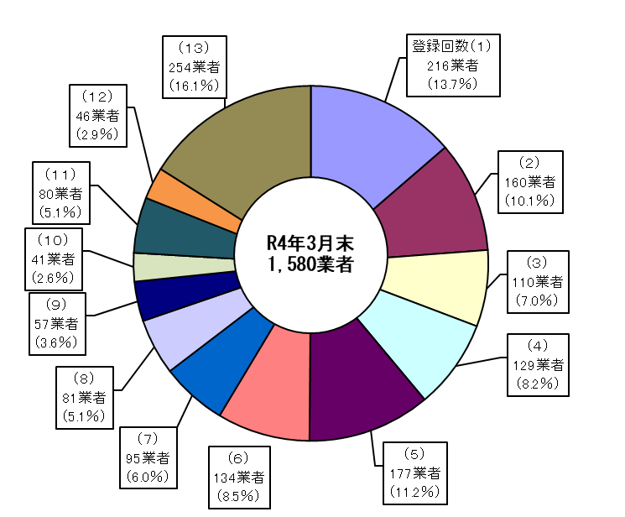
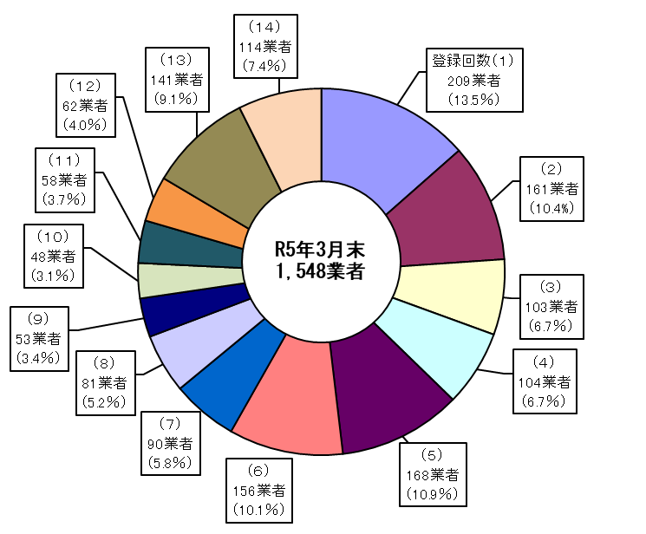
(参考２)貸金業者数の動向（登録回数別） （令和3年度、令和4年度）
R3年3月末
1,638 業者

増 76
（新規登録等）
減 134
（廃業等）
増 70
（新規登録等）
減 102
（廃業等）

令和3年度減少要因（登録回数別） |  |  |  |  |  |  | 令和4年度減少要因（登録回数別）
登録 回数 | 廃業 | 不更新 | 登録 取消 | その他 | 計 |  | 登録 回数 | 廃業 | 不更新 | 登録 取消 | その他 | 計
 |  |  |  |  |  | 比率 |  |  |  |  |  |  | 比率
（１） | 19 | 3 | 0 | 0 | 22 | 16.4% | （１） | 22 | 1 | 1 | 1 | 25 | 24.5%
（２） | 10 | 3 | 0 | 0 | 13 | 9.7% | （２） | 12 | 0 | 0 | 0 | 12 | 11.8%
（３） | 14 | 5 | 0 | 2 | 21 | 15.7% | （３） | 8 | 0 | 0 | 0 | 8 | 7.8%
（４） | 8 | 4 | 0 | 0 | 12 | 9.0% | （４） | 10 | 0 | 0 | 0 | 10 | 9.8%
（５） | 12 | 2 | 0 | 1 | 15 | 11.2% | （５） | 4 | 1 | 0 | 0 | 5 | 4.9%
（６） | 10 | 0 | 0 | 0 | 10 | 7.5% | （６） | 5 | 0 | 0 | 0 | 5 | 4.9%
（７） | 8 | 2 | 0 | 0 | 10 | 7.5% | （７） | 4 | 1 | 0 | 1 | 6 | 5.9%
（８） | 2 | 0 | 0 | 0 | 2 | 1.5% | （８） | 6 | 0 | 0 | 1 | 7 | 6.9%
（９） | 1 | 1 | 0 | 1 | 3 | 2.2% | （９） | 3 | 0 | 0 | 0 | 3 | 2.9%
（１０） | 3 | 0 | 0 | 0 | 3 | 2.2% | （１０） | 5 | 1 | 0 | 0 | 6 | 5.9%
（１１） | 1 | 0 | 0 | 1 | 2 | 1.5% | （１１） | 1 | 0 | 0 | 0 | 1 | 1.0%
（１２） | 2 | 0 | 0 | 0 | 2 | 1.5% | （１２） | 1 | 0 | 0 | 0 | 1 | 1.0%
（１３） | 16 | 0 | 0 | 3 | 19 | 14.2% | （１３） | 9 | 2 | 0 | 2 | 13 | 12.7%
（１４） | 0 | 0 | 0 | 0 | 0 | 0.0% | （１４） | 0 | 0 | 0 | 0 | 0 | 0.0%
合計 | 106 | 20 | 0 | 8 | 134 | 100.0% | 合計 | 90 | 6 | 1 | 5 | 102 | 100.0%

（参考3）
(参考３)貸金業者数の動向（登録回数別） （令和４年度）

 | 登録回数（１） | 登録回数（２） | 登録回数（３） | 登録回数（４） | 登録回数（５） | 登録回数（６） | 登録回数（７） | 登録回数（８） | 登録回数（９） | 登録回数（１０） | 登録回数（１１） | 登録回数（１２） | 登録回数（１３） | 登録回数（１４） | 合計
登録業者数 (R5年3月末) | 209 | 161 | 103 | 104 | 168 | 156 | 90 | 81 | 53 | 48 | 58 | 62 | 141 | 114 | 1,548
廃業等業者数 (R4年4月～R5年3月) | 25 | 12 | 8 | 10 | 5 | 5 | 6 | 7 | 3 | 6 | 1 | 1 | 13 | 0 | 102
（注）新規登録等70業者

（参考４）
(参考４)貸金業者数の動向（登録回数別） （令和３年度）

 | 登録回数（１） | 登録回数（２） | 登録回数（３） | 登録回数（４） | 登録回数（５） | 登録回数（６） | 登録回数（７） | 登録回数（８） | 登録回数（９） | 登録回数（１０） | 登録回数（１１） | 登録回数（１２） | 登録回数（１３） | 合計
登録業者数 (R4年3月末) | 216 | 160 | 110 | 129 | 177 | 134 | 95 | 81 | 57 | 41 | 80 | 46 | 254 | 1,580
廃業等業者数 (R3年4月～R4年3月) | 22 | 13 | 21 | 12 | 15 | 10 | 10 | 2 | 3 | 3 | 2 | 2 | 19 | 134
（注）新規登録等76業者

